Estadísticas
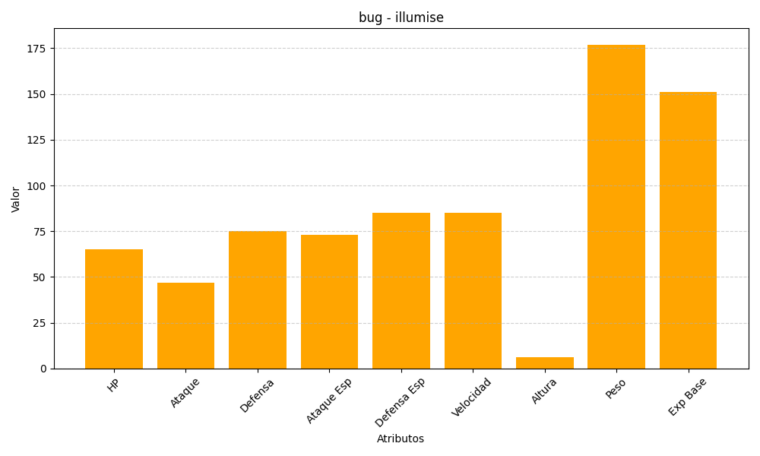
ID | Nombre | Tipo | HP | Ataque | Defensa | Ataque Especial | Defensa Especial | Velocidad | Altura | Peso | Experiencia Base
314 | illumise | bug | 65 | 47 | 75 | 73 | 85 | 85 | 6 | 177 | 151

